Evidencias
Evento | Revisar | Evidencia 1 | Evidencia 2 | Evidencia 3
Formulario!H1 | Ver Datos | 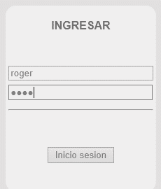
2 | Ver Datos | 
3 | Ver Datos | 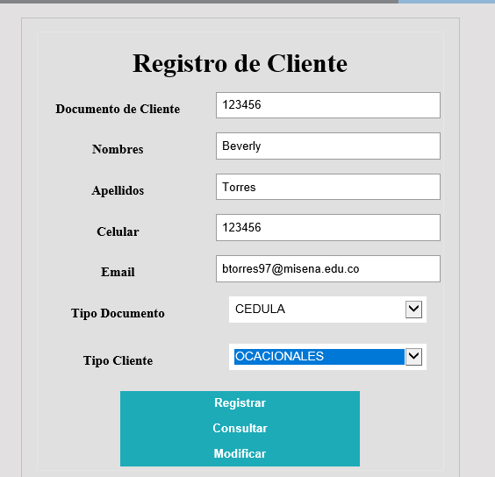 | 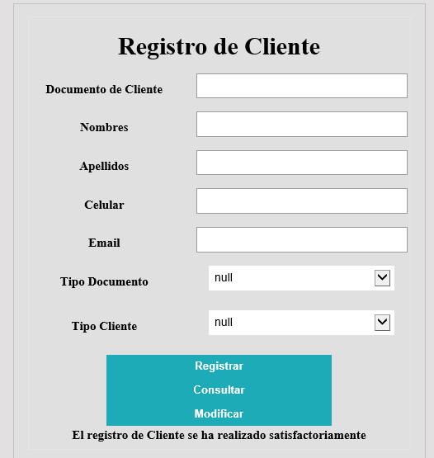
4 | Ver Datos | 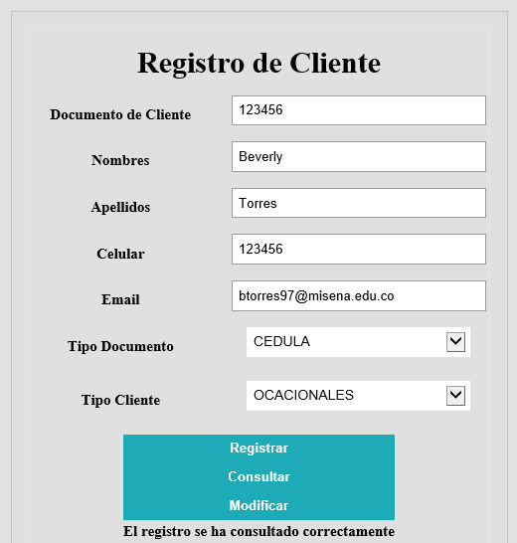
5 | Ver Datos | 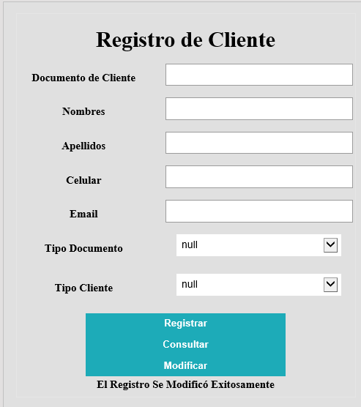 | 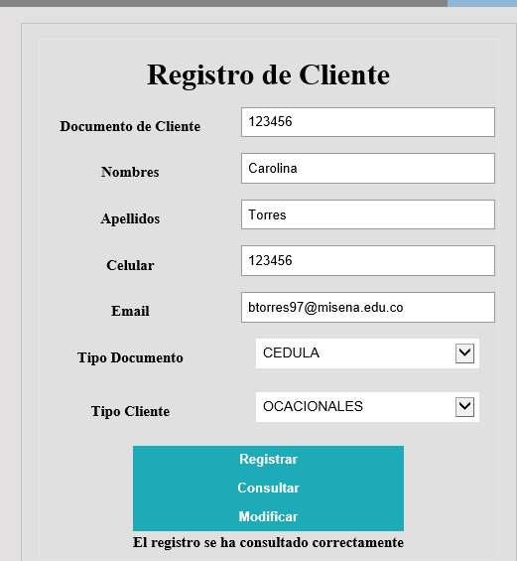
6 | Ver Datos | 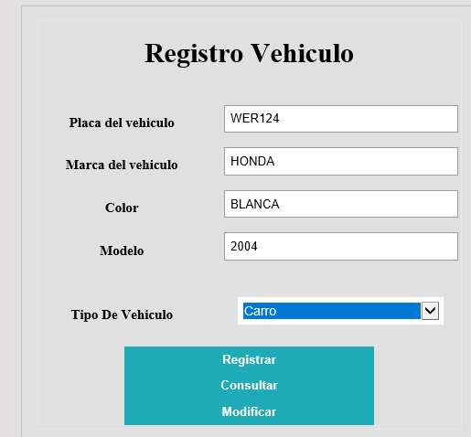 | 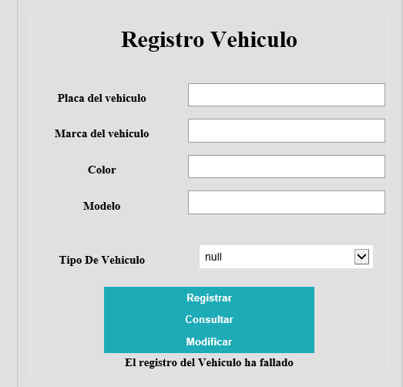
7 | Ver Datos | 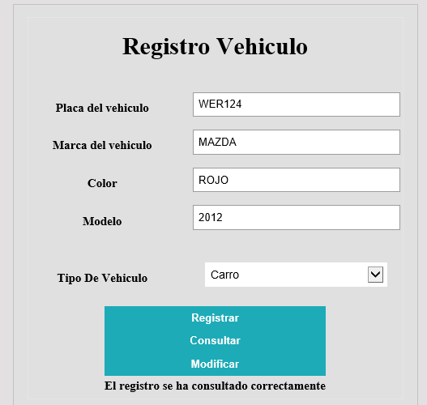
8 | Ver Datos | 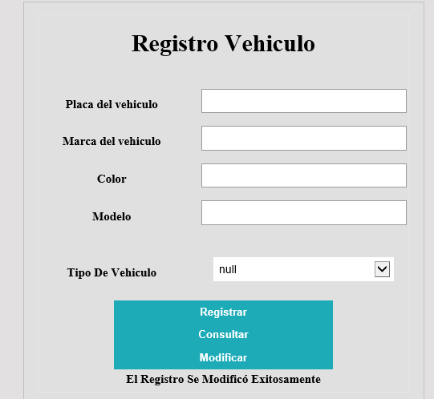 | 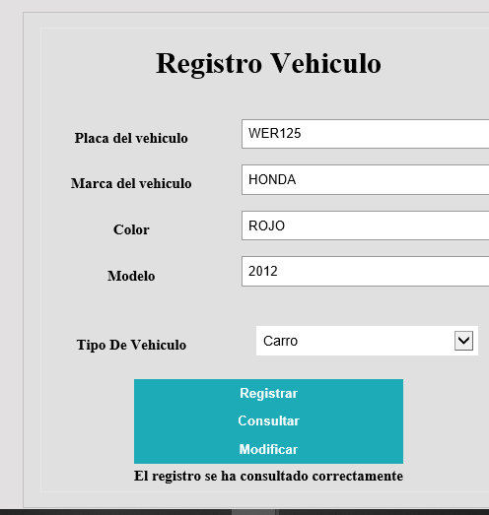
9 | Ver Datos | 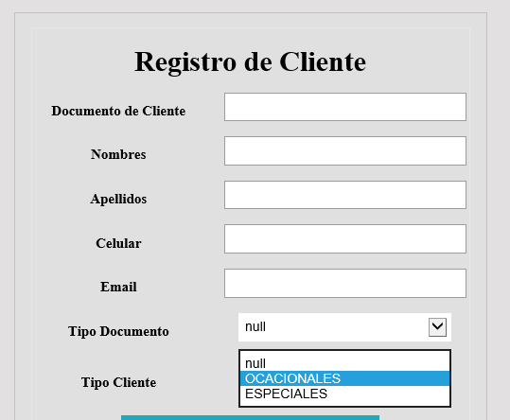
10 | Ver Datos | 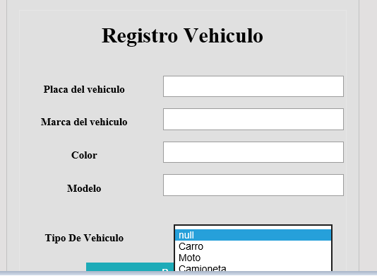
11 | Ver Datos
12 | Ver Datos | 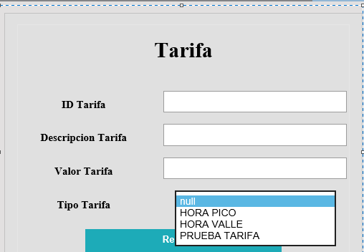
13 | Ver Datos
14 | Ver Datos
15 | Ver Datos | 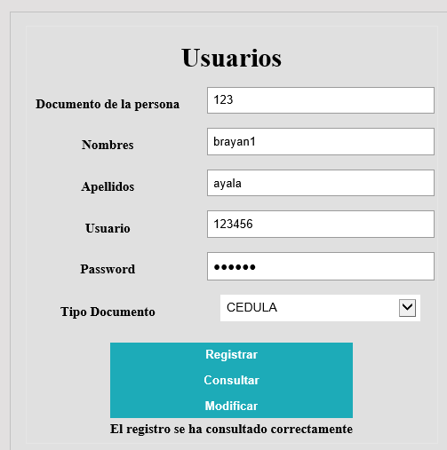
16 | Ver Datos
17 | Ver Datos
18 | Ver Datos
19 | Ver Datos
20 | Ver Datos
21 | Ver Datos
22 | Ver Datos
23 | Ver Datos
24 | Ver Datos
25 | Ver Datos
26 | Ver Datos
27 | Ver Datos
28 | Ver Datos
29 | Ver Datos
30 | Ver Datos
31 | Ver Datos
32 | Ver Datos
33 | Ver Datos
34 | Ver Datos
35 | Ver Datos
36 | Ver Datos
37 | Ver Datos
38 | Ver Datos
39 | Ver Datos
40 | Ver Datos
41 | Ver Datos

